Hoja 1
CODIGO | MOTO | MODELO | MARCA | PLACA | MOVIL | PRECIO | INICIAL | 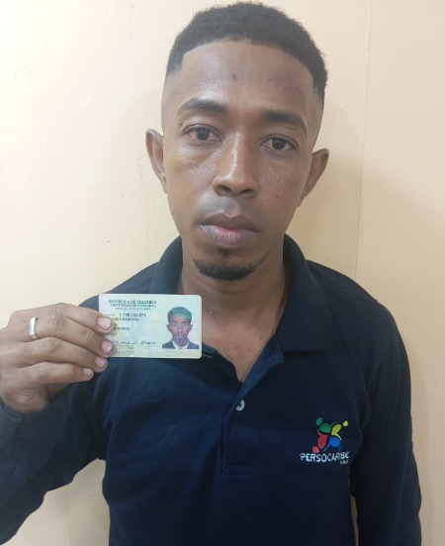
A2175 | BERA | 2027 | BRS | CQA40I | MOVIL 02A | $6,000,000.00 | $800,000.00

COSTO -INICIAL | INTERES | COSTO NETO | MESES | MESUAL | QUINCENAL | SEMANAL | DIARIO
$5,200,000.00 | $2.92 | 15,160,080 | 26 | $583,080.00 | $291,540.00 | $145,770.00 | $24,295.00
NOMBRES | APELLIDO | CEDULA | NACIONALIDAD | NUMERO | SOAT | Traspaso de propiedad | DEUDA DE SEMANA
JOSE MIGUEL | BLANCO BARRAZA | 1,128,052,074 | COLOMBIANA | 3019727039 | ACTIVO | ACTIVO
 |  |  |  |  |  |  | MESES
SALDO ACTUAL PAGADO |  | DEUDA A PAGAR |  | DEUDA TOTAL. |  | DEUDA ADQUIRIDA
$729,000 |  | $14,431,080 |  | $14,431,080 |  |  | 0

RENTAL MOTORS S.A.S

FECHA | FECHA | ABONO | FECHA | FECHA | ABONO
 | 06/04/2026 | 145,000 | 13/04/2026 | 20/04/2026 | 292,000 |  | $437,000 | 1
 | 07/04/2026 |  | 14/04/2026 | 21/04/2026
 | 08/04/2026 |  | 15/04/2026 | 22/04/2026
02/04/2026 | 09/04/2026 |  | 16/04/2026 | 23/04/2026
03/04/2026 | 10/04/2026 |  | 17/04/2026 | 24/04/2026
04/04/2026 | 11/04/2026 |  | 18/04/2026 | 25/04/2026
 |  | 145,000.00 |  |  | $292,000.00

FECHA | FECHA | ABONO | FECHA | FECHA | ABONO
27/04/2026 | 04/05/2026 | 292,000 | 11/05/2026 | 18/05/2026 |  |  | $292,000 | 1
28/04/2026 | 05/05/2026 |  | 12/05/2026 | 19/05/2026
29/04/2026 | 06/05/2026 |  | 13/05/2026 | 20/05/2026
30/04/2026 | 07/05/2026 |  | 14/05/2026 | 21/05/2026
01/05/2026 | 08/05/2026 |  | 15/05/2026 | 22/05/2026
02/05/2026 | 09/05/2026 |  | 16/05/2026 | 23/05/2026
 |  | 292,000.00 |  |  | $0.00

FECHA | FECHA | ABONO | FECHA | FECHA | ABONO |  | ABONO
25/05/2026 | 01/06/2026 |  | 08/06/2026 | 15/06/2026 |  |  | $0 | 1
26/05/2026 | 02/06/2026 |  | 09/06/2026 | 16/06/2026
27/05/2026 | 03/06/2026 |  | 10/06/2026 | 17/06/2026
28/05/2026 | 04/06/2026 |  | 11/06/2026 | 18/06/2026
29/05/2026 | 05/06/2026 |  | 12/06/2026 | 19/06/2026
30/05/2026 | 06/06/2026 |  | 13/06/2026 | 20/06/2026
 |  | 0.00 |  |  | $0.00

